List1
 | TJ Juřinka – vybavení místností nábytkem

Patro | Místnost | Označení | Obrázek | Materiál | Ks | Rozměry | Cena
 |  |  |  | Kování |  | ( š x v x h ) | Kč
1N.P | 1.02 | A1 | 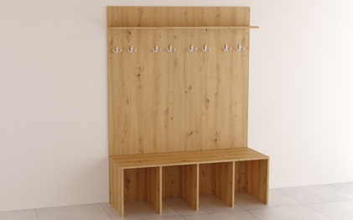 | Lavice - DTDL H1318 St10 Dub divoký – 18 mm - Kovové dvojháčky - Počet věšáků na skříň 8 ks - Povrchová úprava věšáků chrom matný Design stejný nebo podobný jako na přiloženém náhledu. | 4 | 1400 x 1800 x 500
1N.P | 1.02 | A2 | 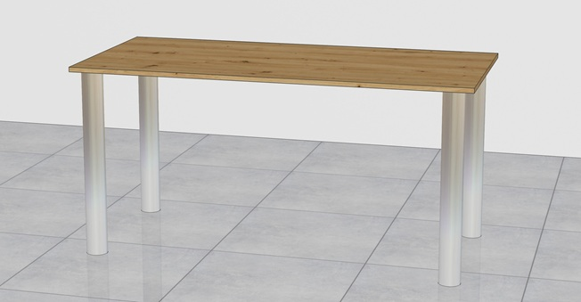 | Stůl - DTDL H1318 St10 Dub divoký – 18 mm - Stolová noha kovová kulatá 710 mm - Povrchová úprava noh chrom matný - Výšková rektifikace - Průměr nohy 60 mm Design stejný nebo podobný jako na přiloženém náhledu. | 1 | 1500 x 730 x 700
1N.P | 1.02 | A3 | 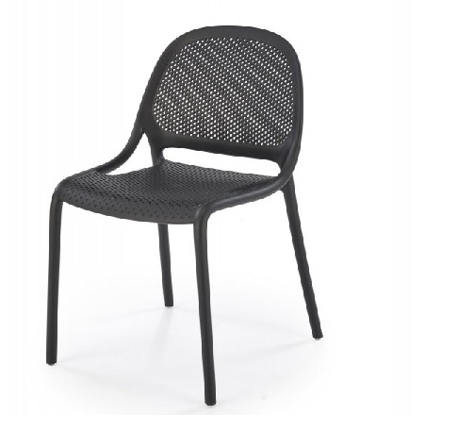 | Židle - Plastová černá - materiál vysoce kvalitní Polypropylen - Nosnost 100 kg Design stejný nebo podobný jako na přiloženém náhledu. | 2 | 500 x 800/450 x 560
1N.P | 1.03 | A4 | 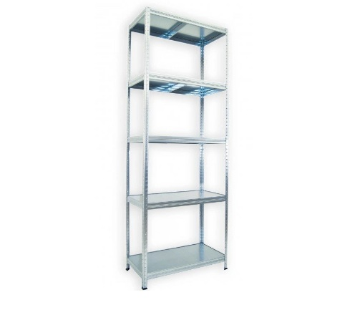 | Kovový regál - Kovové police - Počet polic 5 ks - Nosnost na polici 100 kg Design stejný nebo podobný jako na přiloženém náhledu. | 4 | 600 x 2100 x 500
1N.P | 1.03 | A5 |  | Opěrné desky s kovovými věšáky - DTDL H1318 St10 Dub divoký – 18 mm - Kovové věšáky dvojháček - Počet věšáků na desku 6 ks - Povrchová úprava věšáků chrom matný Design stejný nebo podobný jako na přiloženém náhledu. | 1 | 2400 x 150
1N.P | 1.03 | A6 | 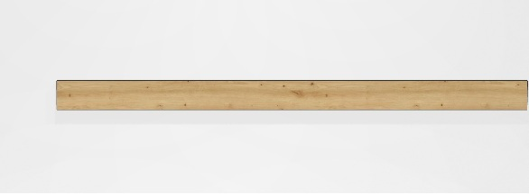 | Opěrné desky - DTDL H1318 St10 Dub divoký – 18 mm Design stejný nebo podobný jako na přiloženém náhledu. | 1 | 2400 x 150
1N.P | 1.03 | A7 |  | Opěrné desky s kovovými věšáky - DTDL H1318 St10 Dub divoký – 18 mm - Kovové věšáky dvojháček - Počet věšáků na desku 6 ks - Povrchová úprava věšáků chrom matný Design stejný nebo podobný jako na přiloženém náhledu. | 1 | 2800 x 150
1N.P | 1.03 | A8 |  | Opěrné desky - DTDL H1318 St10 Dub divoký – 18 mm Design stejný nebo podobný jako na přiloženém náhledu. | 1 | 2800 x 150
1N.P | 1.03 | P.S | 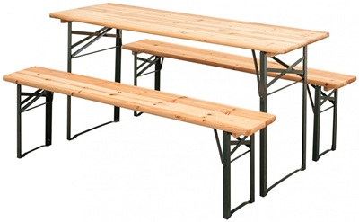 | Pivní set - Kovová konstrukce v kombinaci s dřevem - Nosnost lavic 250 kg - Nosnost stolu 150 kg Design stejný nebo podobný jako na přiloženém náhledu. | 1 | 1800 x 770 x 500 1800 x 460 x 250
1N.P | 1.07 | A9 | 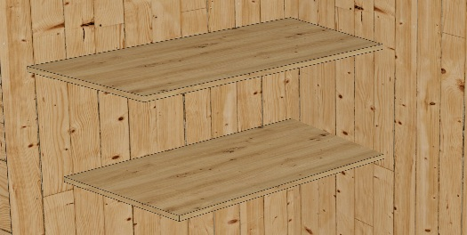 | Tvarové police na stěnu - DTDL H1318 St10 Dub divoký – 18 mm Design stejný nebo podobný jako na přiloženém náhledu. | 2 | TVAR 1200 x 600 x 18
1N.P | 1.08 | A1 |  | Lavice - DTDL H1318 St10 Dub divoký – 18 mm - Kovové dvojháčky - Počet věšáků na skříň 8 ks - Povrchová úprava věšáků chrom matný Design stejný nebo podobný jako na přiloženém náhledu. | 5 | 1400 x 1800 x 500
1N.P | 1.08 | A2 |  | Stůl - DTDL H1318 St10 Dub divoký – 18 mm - Stolová noha kovová kulatá 710 mm - Povrchová úprava noh chrom matný - Výšková rektifikace - Průměr nohy 60 mm Design stejný nebo podobný jako na přiloženém náhledu. | 1 | 1500 x 730 x 700
1N.P | 1.08 | A3 |  | Židle - Plastová černá - materiál vysoce kvalitní Polypropylen - Nosnost 100 kg Design stejný nebo podobný jako na přiloženém náhledu. | 2 | 500 x 800/450 x 560
1N.P | 1.12 | A3 |  | Židle - Plastová černá - materiál vysoce kvalitní Polypropylen - Nosnost 100 kg Design stejný nebo podobný jako na přiloženém náhledu. | 1 | 500 x 800/450 x 560
1N.P | 1.12 | A12 | 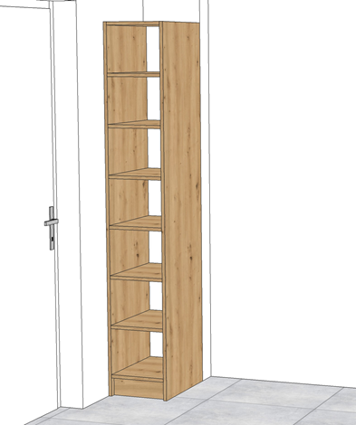 | Skříň otevřená vysoká - DTDL H1318 St10 Dub divoký – 18 mm Design stejný nebo podobný jako na přiloženém náhledu. | 1 | 340 x 2000 x 480
1N.P | 1.12 | A13 | 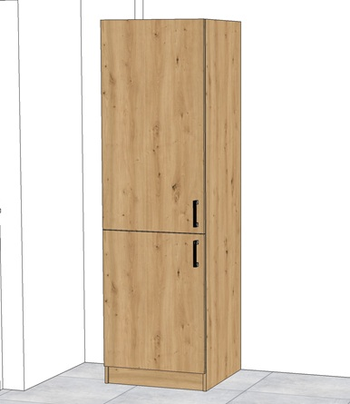 | Skříň uzavřená L s policemi - DTDL H1318 St10 Dub divoký – 18 mm - Úchytky kovové chrom matný 128 mm - Panty s tlumením a dotahem Design stejný nebo podobný jako na přiloženém náhledu. | 1 | 600 x 2000 x 600
1N.P | 1.12 | A14 | 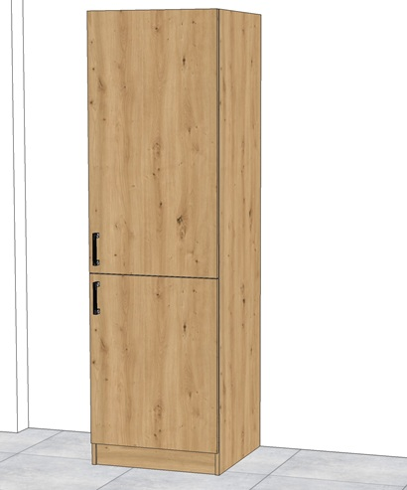 | Skříň uzavřená P s policemi DTDL H1318 St10 Dub divoký – 18 mm - Úchytky kovové chrom matný 128 mm - Panty s tlumením a dotahem Design stejný nebo podobný jako na přiloženém náhledu. | 1 | 600 x 2000 x 600
1N.P | 1.12 | A15 | 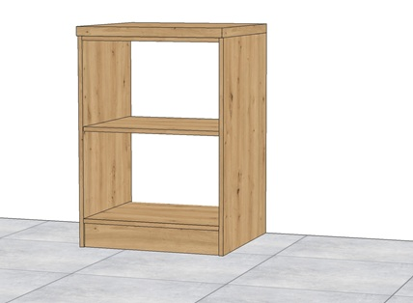 | Skříň otevřená nízká - DTDL H1318 St10 Dub divoký – 18 mm Design stejný nebo podobný jako na přiloženém náhledu. | 1 | 600 x 900 x 600
1N.P | 1.12 | A16 | 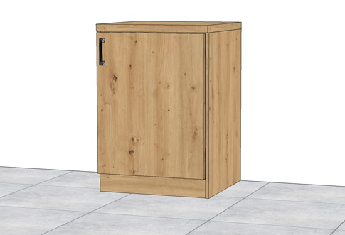 | Skříň uzavřená nízká s policí - DTDL H1318 St10 Dub divoký – 18 mm - Úchytky kovové chrom matný 128 mm - Panty s tlumením a dotahem Design stejný nebo podobný jako na přiloženém náhledu. | 1 | 600 x 900 x 600
1N.P | 1.12 | A17 | 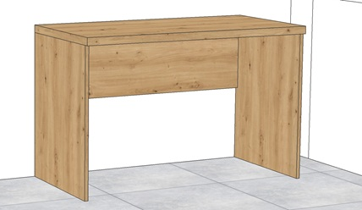 | Stůl - DTDL H1318 St10 Dub divoký – 18 mm Design stejný nebo podobný jako na přiloženém náhledu. | 1 | 1550 x 750 x 600
1N.P | 1.12 | A18 | 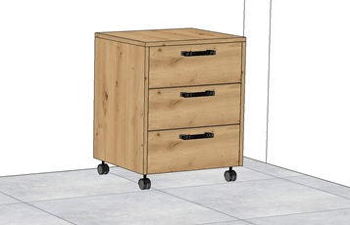 | Kontejner mobilní - DTDL H1318 St10 Dub divoký – 18 mm - Úchytky kovové chrom matný 128 mm - Panty s tlumením a dotahem Design stejný nebo podobný jako na přiloženém náhledu. | 1 | 430 x 650 x 500
1N.P | 1.13 | A1.2 | 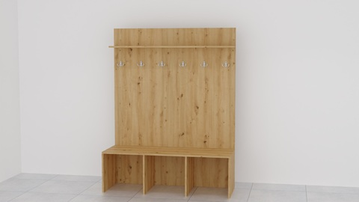 | Lavice - DTDL H1318 St10 Dub divoký – 18 mm - Kovové dvojháčky - Počet věšáků na skříň 6 ks - Povrchová úprava věšáků chrom matný Design stejný nebo podobný jako na přiloženém náhledu. | 6 | 1400 x 1800 x 500
1N.P | 1.13 | A2 |  | Stůl - DTDL H1318 St10 Dub divoký – 18 mm - Stolová noha kovová kulatá 710 mm - Povrchová úprava noh chrom matný - Výšková rektifikace - Průměr nohy 60 mm Design stejný nebo podobný jako na přiloženém náhledu. | 1 | 1500 x 730 x 700
1N.P | 1.13 | A3 |  | Židle - Plastová černá - materiál vysoce kvalitní Polypropylen - Nosnost 100 kg Design stejný nebo podobný jako na přiloženém náhledu. | 2 | 500 x 800/450 x 560
1N.P | 1.14 | A19 | 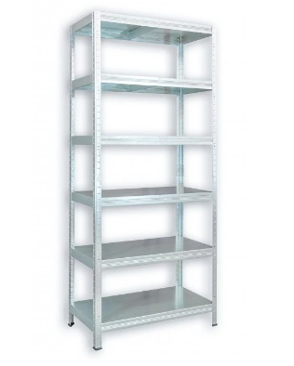 | Kovový regál - Kovové police - Počet polic 6 ks - Nosnost na polici 100 kg Design stejný nebo podobný jako na přiloženém náhledu. | 2 | 1000 x 2100 x 400
1N.P | 1.14 | A20 |  | Kovový regál - Kovové police - Počet polic 6 ks - Nosnost na polici 100 kg Design stejný nebo podobný jako na přiloženém náhledu. | 1 | 600 x 2100 x 400
1N.P | 1.19 | A1.2 |  | Lavice - DTDL H1318 St10 Dub divoký – 18 mm - Kovové dvojháčky - Počet věšáků na skříň 6 ks - Povrchová úprava věšáků chrom matný Design stejný nebo podobný jako na přiloženém náhledu. | 6 | 1400 x 1800 x 500
1N.P | 1.19 | A2 |  | Stůl - DTDL H1318 St10 Dub divoký – 18 mm - Stolová noha kovová kulatá 710 mm - Povrchová úprava noh chrom matný - Výšková rektifikace - Průměr nohy 60 mm Design stejný nebo podobný jako na přiloženém náhledu. | 1 | 1500 x 750 x 700
1N.P | 1.19 | A3 |  | Židle - Plastová černá - materiál vysoce kvalitní Polypropylen - Nosnost 100 kg Design stejný nebo podobný jako na přiloženém náhledu. | 2 | 500 x 800/450 x 560
1N.P | 1.20 | 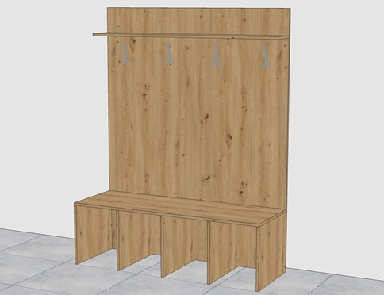 A1.2 |  | Lavice - DTDL H1318 St10 Dub divoký – 18 mm - Kovové dvojháčky - Počet věšáků na skříň 6 ks - Povrchová úprava věšáků chrom matný Design stejný nebo podobný jako na přiloženém náhledu. | 1 | 1400 x 1800 x 500
1N.P | 1.20 | A2 |  | Stůl - DTDL H1318 St10 Dub divoký – 18 mm - Stolová noha kovová kulatá 710 mm - Povrchová úprava noh chrom matný - Výšková rektifikace - Průměr nohy 60 mm Design stejný nebo podobný jako na přiloženém náhledu. | 1 | 1500 x 730 x 500
1N.P | 1.20 | A2.1 |  | Stůl - DTDL H1318 St10 Dub divoký – 18 mm - Stolová noha kovová kulatá 710 mm - Povrchová úprava noh chrom matný - Výšková rektifikace - Průměr nohy 60 mm Design stejný nebo podobný jako na přiloženém náhledu. | 1 | 1100 x 730 x 500
1N.P | 1.20 | A3 |  | Židle - Plastová černá - materiál vysoce kvalitní Polypropylen - Nosnost 100 kg Design stejný nebo podobný jako na přiloženém náhledu. | 3 | 500 x 800/450 x 560
1N.P | 1.21 | A22 | 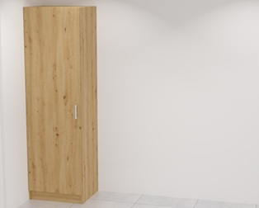 | Skříň uzavřená L s policemi - DTDL H1318 St10 Dub divoký – 18 mm - Úchytky kovové chrom matný 128 mm - Panty s tlumením a dotahem Design stejný nebo podobný jako na přiloženém náhledu. | 1 | 600 x 2000 x 500
2N.P | 2.02 | A30 |  | Jídelní stůl pro 6 osob masiv DUB - povrchová úprava olej Design stejný nebo podobný jako na přiloženém náhledu. | 4 | 1600 x 750 x 900
2N.P | 2.02 | A41 |  | Židle masivní - dubová židle - hmostnost židle 8 kg - povrchová úprava olej, vosk - čalounění tkanina Antracit Design stejný nebo podobný jako na přiloženém náhledu. | 24 | 410 x 900 x 410
2N.P | 2.03 | A23 |  | Kovový regál - Kovové police - Počet polic 6 ks - Nosnost na polici 100 kg Design stejný nebo podobný jako na přiloženém náhledu. | 6 | 1000 x 2100 x 400
2N.P | 2.03 | A24 | 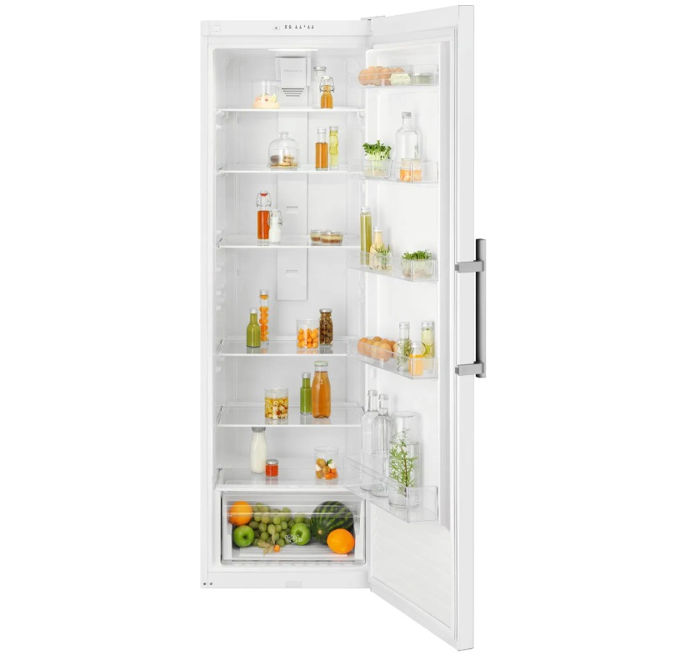 | Lednice bez mrazáku - bílá MONOKLIMATICKÁ Design stejný nebo podobný jako na přiloženém náhledu. | 2 | 595 x 1860 x 650
2N.P | 2.03 | A25 | 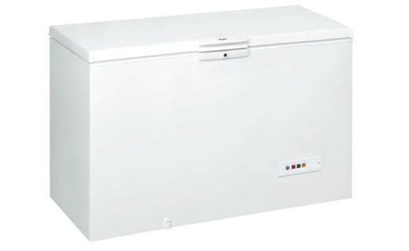 | Pultový mrazák 500 L - bílá barva Design stejný nebo podobný jako na přiloženém náhledu. | 1 | 1405 x 916 x 700
2N.P | 2.04 | A26 | 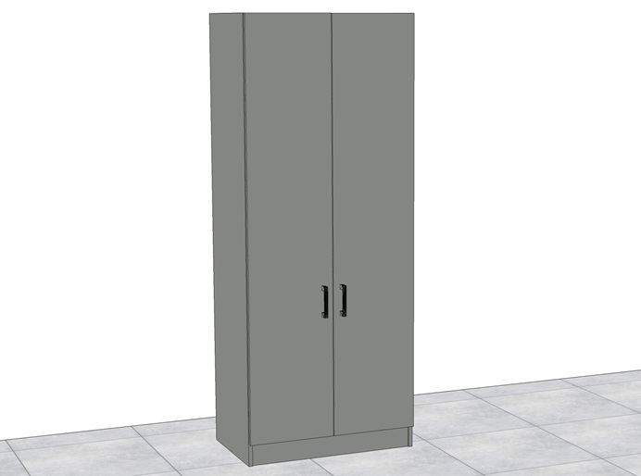 | Uzavřená skříň vysoká - police na šanony - DTDL U732 St9 Prachově šedá – 18 mm - Úchytky kovové chrom matný 128 mm - Panty s tlumením a dotahem Design stejný nebo podobný jako na přiloženém náhledu. | 2 | 800 x 2000 x 500
2N.P | 2.04 | A27 | 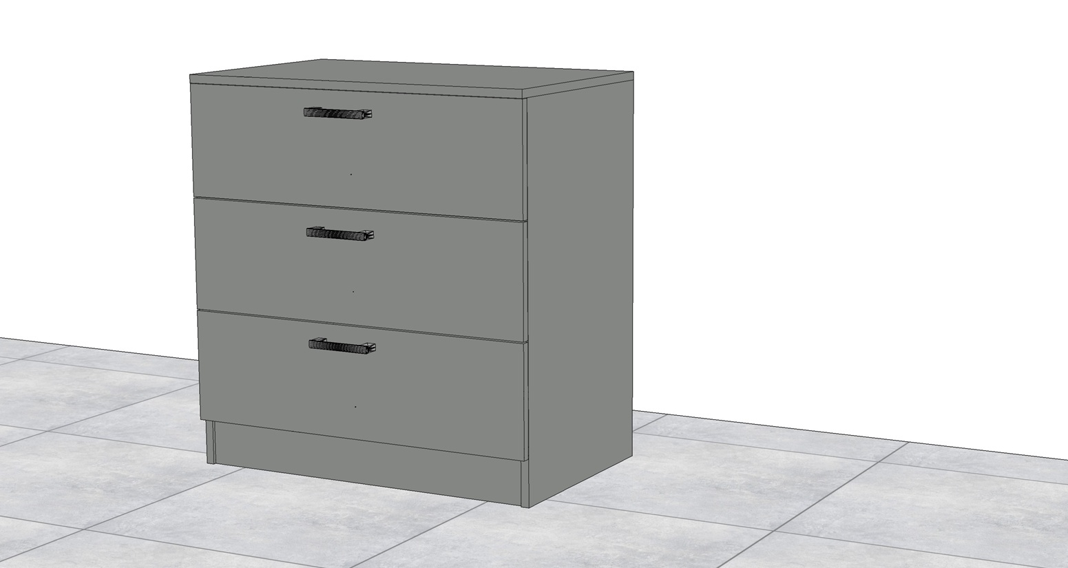 | Komoda - DTDL U732 St9 Prachově šedá – 18 mm - Úchytky kovové chrom matný 128 mm - Panty s tlumením a dotahem Design stejný nebo podobný jako na přiloženém náhledu. | 1 | 800 x 850 x 500
2N.P | 2.04 | A28 | 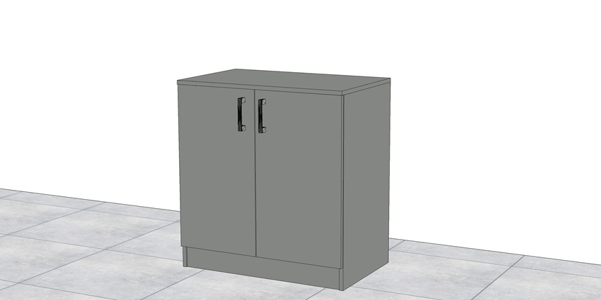 | Uzavřená skříň nízká - police na šanony - DTDL U732 St9 Prachově šedá – 18 mm - Úchytky kovové chrom matný 128 mm - Panty s tlumením a dotahem Design stejný nebo podobný jako na přiloženém náhledu. | 4 | 800 x 850 x 500
2N.P | 2.04 | A29 |  | Křeslo čalouněné - barva antracit - podnoží kovové černé - zatížení 110 kg Design stejný nebo podobný jako na přiloženém náhledu. | 14 | 580 x 840 x 590
2N.P | 2.04 | A30 | 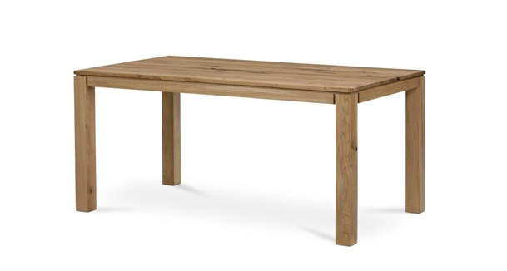 | Jídelní stůl pro 6 osob masiv DUB - povrchová úprava olej Design stejný nebo podobný jako na přiloženém náhledu. | 3 | 1600 x 750 x 900
2N.P | 2.04 | A31 | 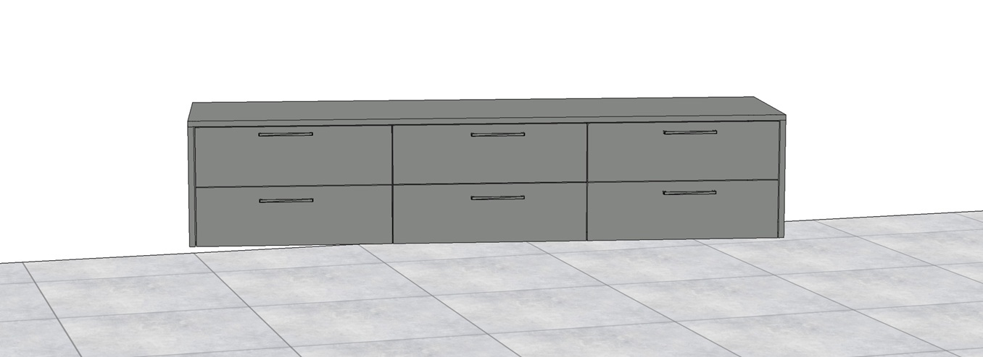 | Šuplíková skříň nízká - DTDL U732 St9 Prachově šedá – 18 mm - Úchytky kovové chrom matný 128 mm - Panty s tlumením a dotahem Design stejný nebo podobný jako na přiloženém náhledu. | 1 | 1900 x 400 x 500
2N.P | 2.04 | A32 | 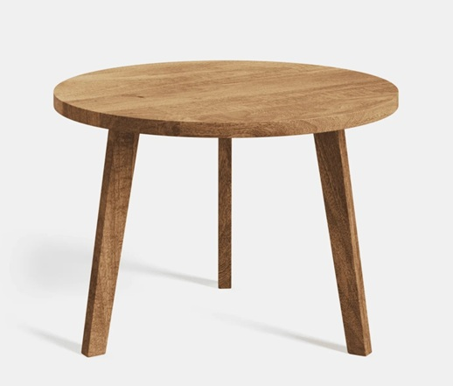 | Konferenční stolek - Materiál Dub - povrchová úprava Olej - průměr kruhu 600 mm Design stejný nebo podobný jako na přiloženém náhledu. | 1 | Φ 600 x 420
2N.P | 2.04 | A33 | 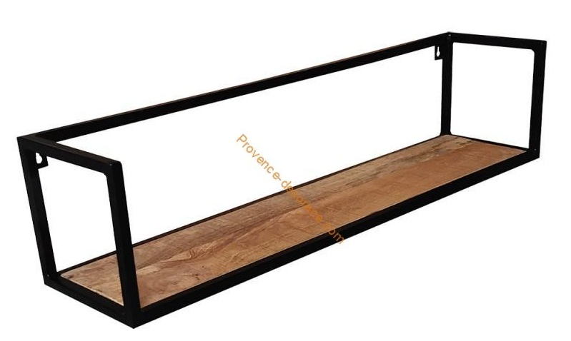 | Nástěná kovová police - černá kovová konstrukce - police uvnitř dřevo Design stejný nebo podobný jako na přiloženém náhledu. | 1 | 850 x 200 x 200
2N.P | 2.04 | A34 |  | Police masivní DUB - spárovka Dub - povrchová úprava Olej – matný - uchyceno na zdi za trny Design stejný nebo podobný jako na přiloženém náhledu. | 2 | 1600 x 40 x 250
2N.P | 2.04 | A35 |  | Police masivní DUB - spárovka Dub - povrchová úprava Olej – matný - uchyceno na zdi za trny Design stejný nebo podobný jako na přiloženém náhledu. | 1 | 1200 x 40 x 250
2N.P | 2.05 | A18 |  | Kontejner mobilní - DTDL H1318 St10 Dub divoký – 18 mm - Úchytky chrom matný 128 mm - Výsuvy s tlumením a dotahem Design stejný nebo podobný jako na přiloženém náhledu. | 2 | 430 x 650 x 500
2N.P | 2.05 | A29 | 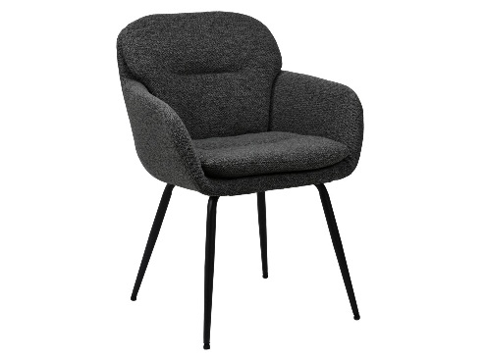 | Křeslo čalouněné - barva antracit - podnoží kovové černé - zatížení 110 kg Design stejný nebo podobný jako na přiloženém náhledu. | 2 | 580 x 840 x 590
2N.P | 2.05 | A32 |  | Konferenční stolek - Materiál Dub - povrchová úprava Olej - průměr kruhu 600 mm Design stejný nebo podobný jako na přiloženém náhledu. | 1 | Φ 600 x 420
2N.P | 2.05 | A36 | 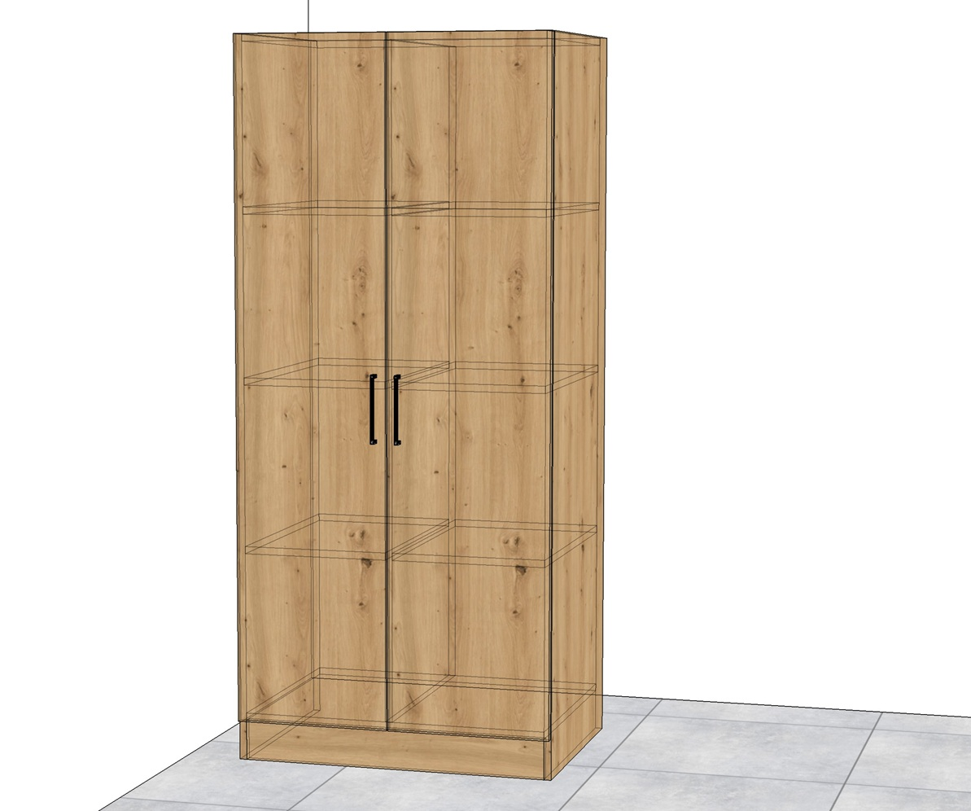 | Skříně uzavřená policová - DTDL H1318 St10 Dub divoký – 18 mm - Úchytky kovové chrom matný 128 mm - Panty s tlumením a dotahem Design stejný nebo podobný jako na přiloženém náhledu. | 1 | 800 x 1800 x 600
2N.P | 2.05 | A37 | 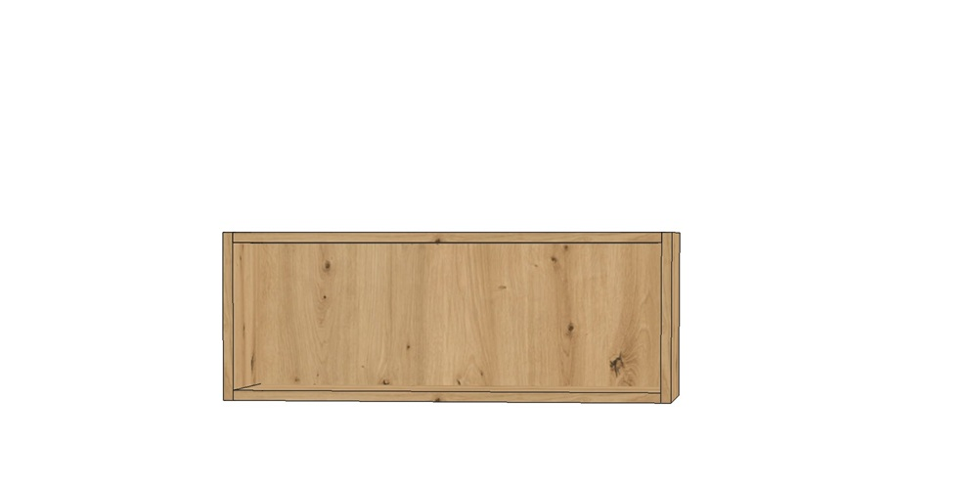 | Skříně otevřená nástěná - DTDL H1318 St10 Dub Divoký – 18 mm Design stejný nebo podobný jako na přiloženém náhledu. | 1 | 800 x 300 x 300
2N.P | 2.05 | A38 | 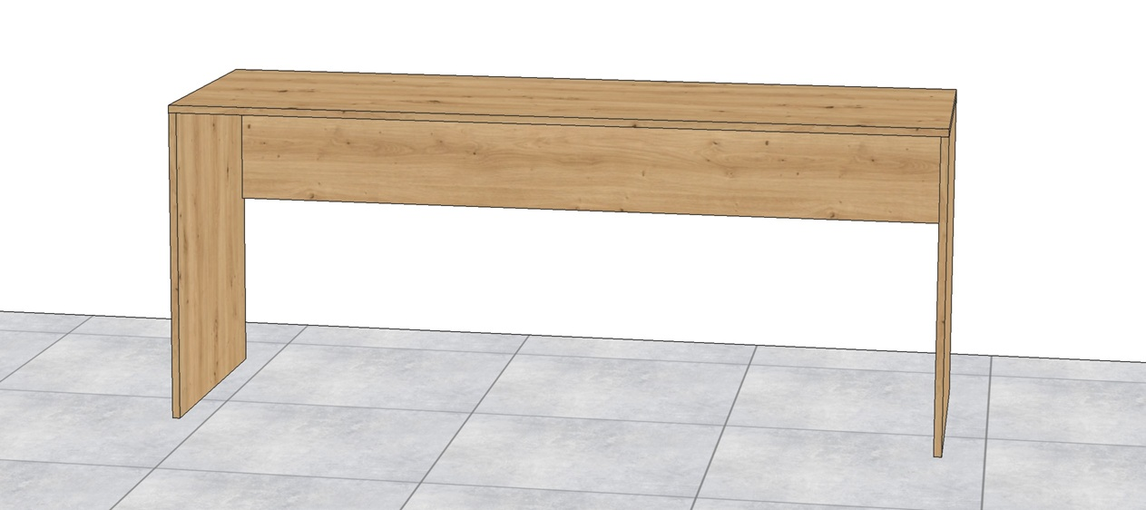 | Pracovní stůl - DTDL H1318 St10 Dub Divoký – 18 mm Design stejný nebo podobný jako na přiloženém náhledu. | 1 | 1800 x 750 x 600
2N.P | 2.05 | A39 | 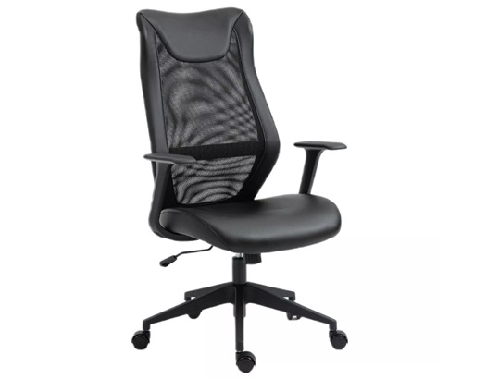 | Kancelářská židle - ergonomická kancelářská židle - nosnost 136 kg - konstrukce na kolečkách - materiál EKO kůže Design stejný nebo podobný jako na přiloženém náhledu. | 1 | 630 x 1060 x 600
2N.P | 2.06 | A40 |  | Jídelní stůl pro 8 osob masiv DUB - povrchová úprava olej Design stejný nebo podobný jako na přiloženém náhledu. | 2 | 2000 x 750 x 1000
2N.P | 2.06 | A41 |  | Židle masivní - dubová židle - hmostnost židle 8 kg - povrchová úprava olej, vosk - čalounění tkanina Antracit Design stejný nebo podobný jako na přiloženém náhledu. | 16 | 410 x 900 x 410
2N.P | 2.07 | A29 |  | Křeslo čalouněné - barva antracit - podnoží kovové černé - zatížení 110 kg Design stejný nebo podobný jako na přiloženém náhledu. | 8 | 580 x 840 x 590
2N.P | 2.07 | A32 |  | Konferenční stolek - Materiál Dub - povrchová úprava Olej - průměr kruhu 600 mm Design stejný nebo podobný jako na přiloženém náhledu. | 3 | Φ 600 x 420
2N.P | 2.07 | A43 | 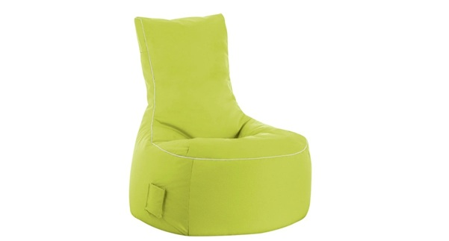 | Sedací vak - voděodolný materiál - nosnost 130 kg - výplň z polystyrenových kuliček Design stejný nebo podobný jako na přiloženém náhledu. | 4 | 950 x 900 x 650
2N.P | 2.07 | A44 | 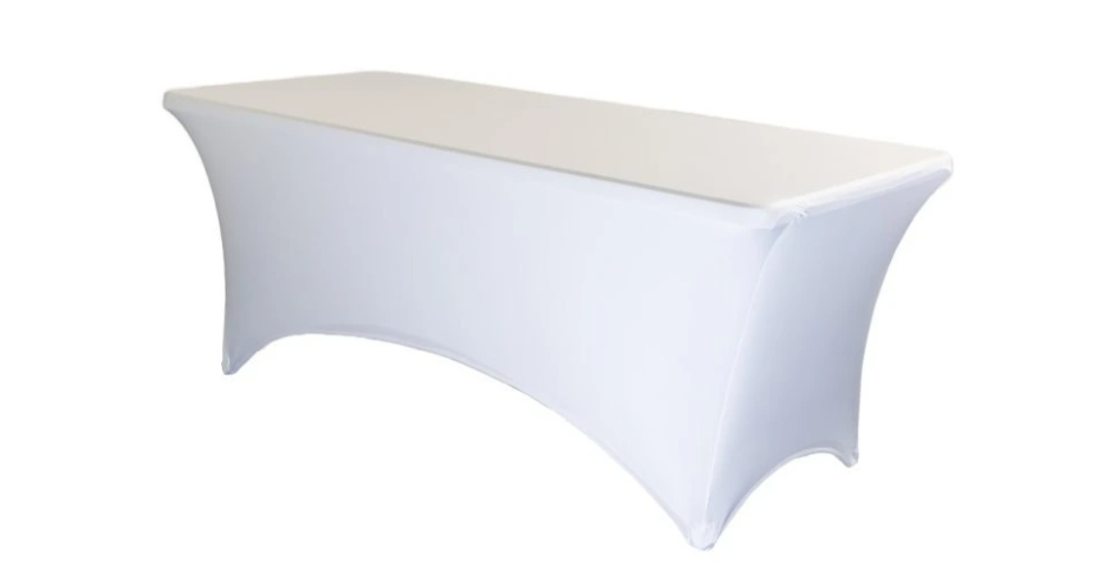 | Rautový stůl - skládací rautový stůl - ubrus natahovací bílý Design stejný nebo podobný jako na přiloženém náhledu. | 1 | 1800 x 740 x 760
2N.P | 2.07 | A45 |  | Dřevěná police - materiál masiv dub - povrchová úprava olej Design stejný nebo podobný jako na přiloženém náhledu. | 1 | 2200 x 40 x 250
2N.P | 2.07 | A46 |  | Dřevěná police - materiál masiv dub - povrchová úprava olej Design stejný nebo podobný jako na přiloženém náhledu. | 1 | 3200 x 40 x 250
2N.P | 2.07 | A47 |  | Dřevěná police - materiál masiv dub - povrchová úprava olej Design stejný nebo podobný jako na přiloženém náhledu. | 1 | 1000 x 40 x 250
2N.P | 2.07 | A48 |  | Dřevěná police - materiál masiv dub - povrchová úprava olej Design stejný nebo podobný jako na přiloženém náhledu. |  | 1100 x 40 x 250
2N.P | 2.15 | A30 |  | Jídelní stůl pro 6 osob masiv DUB - povrchová úprava olej Design stejný nebo podobný jako na přiloženém náhledu. | 6 | 1600 x 750 x 900
2N.P | 2.15 | A41 | 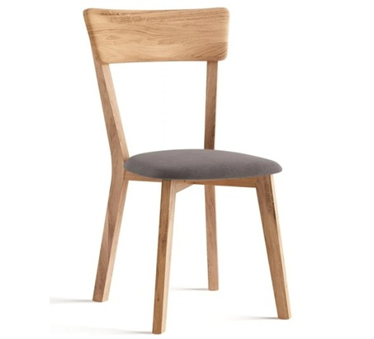 | Židle masivní - dubová židle - hmostnost židle 8 kg - povrchová úprava olej, vosk - čalounění tkanina Antracit Design stejný nebo podobný jako na přiloženém náhledu. | 36 | 410 x 900 x 410
2N.P | 2.15 | A49 | 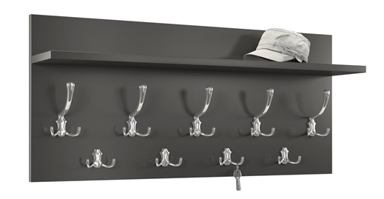 | Věšáková deska s policí - barva antracit - věšáky kovové Design stejný nebo podobný jako na přiloženém náhledu. | 4 2 | 900 x 400 700 x 400
VENKU |  | P.S |  | Pivní set - Kovová konstrukce v kombinaci s dřevem - Nosnost lavic 250 kg - Nosnost stolu 150 kg Design stejný nebo podobný jako na přiloženém náhledu. | 6 | 1800 x 770 x 500 1800 x 460 x 250
VENKU |  | P.VI | 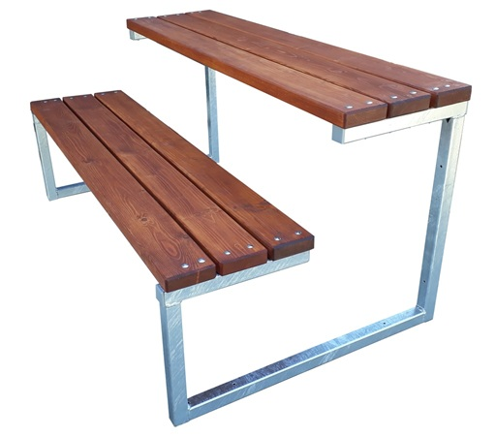 | Kovový pivní set - povrchová úprava kovu zinek - barva desek Palisandr Design stejný nebo podobný jako na přiloženém náhledu. | 1 | 1500 x 730 x 870
VENKU |  | P.VII | 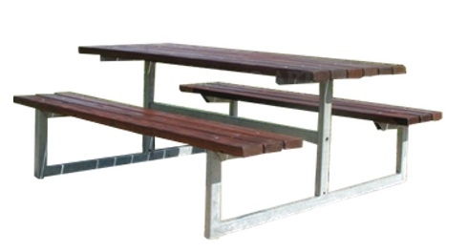 | Zahradní set - barva desek Palisandr - povrchová úprava kovu zinek Design stejný nebo podobný jako na přiloženém náhledu. | 3 | 1700 x 750 x 610
 |  |  | Kompletní doprava nábytku do objektu - soub. |  | 1
 |  |  | Veškeré pomocné a montážní práce, roznesení nábytku - soub. |  | 1
 |  |  | Úklid pracoviště po montáži nábytku - soub. |  | 1
 |  |  | Likvidace veškerého odpadu po dodávce a montáži nábytku soub. |  | 1
Konečná cena |  |  |  |  |  |  | 0.00 Kč

